Sheet1
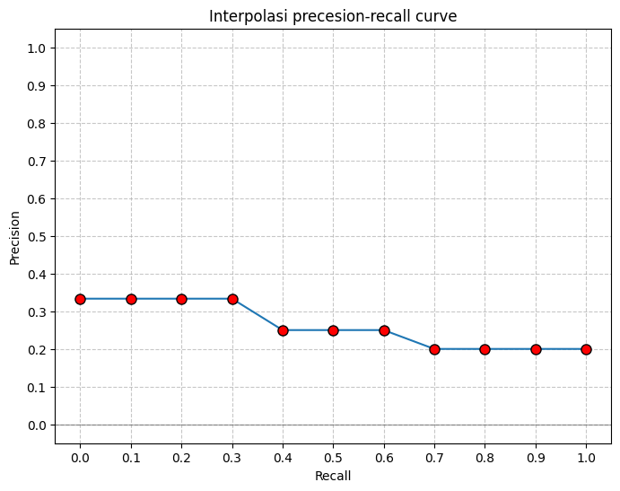
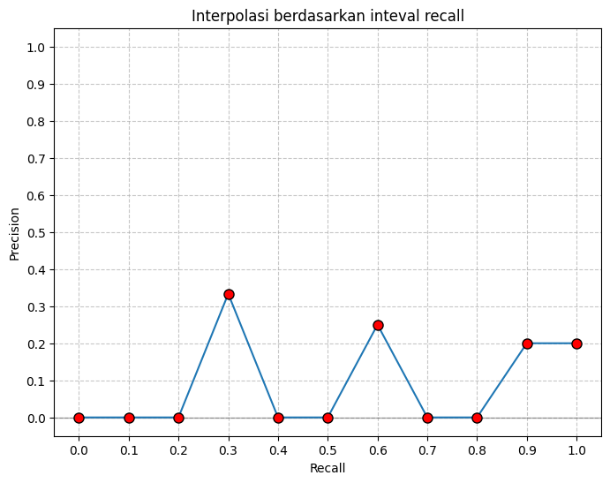
 |  |  |  |  |  |  | Algoritma 1

 | Relevant | 10
 | Retrieved | 15
Recall= Relevant Retrieved / Total Relevant ​

Precision= Relevant Retrieved / Retrieved​
 |  |  |  |  |  |  |  |  |  |  |  |  |  |  |  | Recall | Precision | Max
 |  |  |  |  |  |  |  |  |  |  |  |  |  |  |  | 1.0 | 0 | 0
 |  |  |  |  |  |  |  |  |  |  |  |  |  |  |  | 0.9 | 0 | 0
 |  |  |  |  |  |  |  |  |  |  |  |  |  |  |  | 0.8 | 0 | 0
Query 1
 |  |  |  |  |  |  |  |  |  |  |  |  |  |  |  | 0.7 | 0 | 0
 | 1 | 2 | 3 | 4 | 5 | 6 | 7 | 8 | 9 | 10 | 11 | 12 | 13 | 14 | 15 | 0.6 | 0 | 0
 | d123 | d84 | d56 | d6 | d8 | d9 | d511 | d129 | d187 | d25 | d38 | d48 | d250 | d113 | d3 | 0.5 | 0.33333333333 | 0.33333333333
recall | 0.1 | 0.1 | 0.2 | 0.2 | 0.2 | 0.3 | 0.3 | 0.3 | 0.3 | 0.4 | 0.4 | 0.4 | 0.4 | 0.4 | 0.5 | 0.4 | 0.4 | 0.4
precis | 1.0 | 0.5 | 0.66666666667 | 0.5 | 0.4 | 0.5 | 0.42857142857 | 0.375 | 0.33333333333 | 0.4 | 0.36363636364 | 0.33333333333 | 0.30769230769 | 0.28571428571 | 0.33333333333 | 0.3 | 0.5 | 0.5
 |  |  |  |  |  |  |  |  |  |  |  |  |  |  |  | 0.2 | 0.66666666667 | 0.66666666667
 |  |  |  |  |  |  |  |  |  |  |  |  | AvgPrec | 29% |  | 0.1 | 1.0 | 1.0
Grafik Interpolasi
 |  |  |  |  |  |  |  |  |  |  |  |  |  |  |  | 0.0 | 0 | 1.0

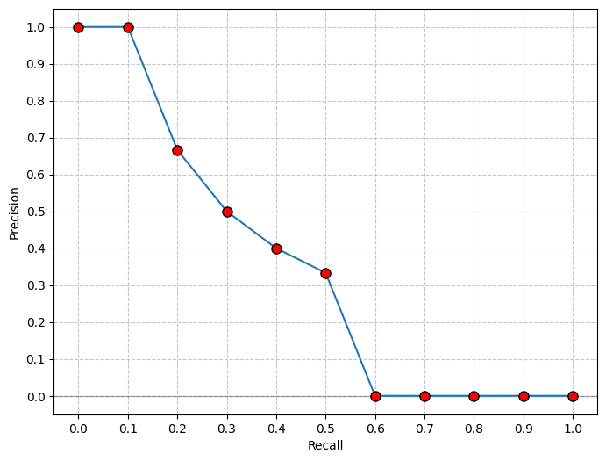

Cara Interpolated Precision-Recall (standar IR)
 | Relevant | 3
 | Retrieved | 15
Recall= Relevant Retrieved / Total Relevant ​

Precision= Relevant Retrieved / Retrieved​
 |  |  |  |  |  |  |  |  |  |  |  |  |  |  |  | Recall | Precision | Max | Recall | max
 |  |  |  |  |  |  |  |  |  |  |  |  |  |  |  | 1.0 | 0.2 | 0.2 | 1.0 | 0.2
 |  |  |  |  |  |  |  |  |  |  |  |  |  |  |  | 0.9 | 0 | 0.2 | 0.9 | 0.2
 |  |  |  |  |  |  |  |  |  |  |  |  |  |  |  | 0.8 | 0 | 0 | 0.8 | 0.2
Query 2
 |  |  |  |  |  |  |  |  |  |  |  |  |  |  |  | 0.7 | 0 | 0 | 0.7 | 0.2
 | 1 | 2 | 3 | 4 | 5 | 6 | 7 | 8 | 9 | 10 | 11 | 12 | 13 | 14 | 15 | 0.6 | 0.25 | 0.25 | 0.6 | 0.25
 | d123 | d84 | d56 | d6 | d8 | d9 | d511 | d129 | d187 | d25 | d38 | d48 | d250 | d113 | d3 | 0.5 | 0 | 0 | 0.5 | 0.25
recall | 0 | 0 | 0.33333333333 | 0.33333333333 | 0.33333333333 | 0.33333333333 | 0.33333333333 | 0.66666666667 | 0.66666666667 | 0.66666666667 | 0.66666666667 | 0.66666666667 | 0.66666666667 | 0.66666666667 | 1 | 0.4 | 0 | 0 | 0.4 | 0.25
precis | 0 | 0 | 0.33333333333 | 0.25 | 0.2 | 0.16666666667 | 0.14285714286 | 0.25 | 0.22222222222 | 0.2 | 0.18181818182 | 0.16666666667 | 0.15384615385 | 0.14285714286 | 0.2 | 0.3 | 0.33333333333 | 0.33333333333 | 0.3 | 0.333
 |  |  |  |  |  |  |  |  |  |  |  |  |  |  |  | 0.2 | 0 | 0 | 0.2 | 0.333
 |  |  |  |  |  |  |  |  |  |  |  |  | AvgPrec | 0.26111111111 |  | 0.1 | 0 | 0 | 0.1 | 0.333
Grafik Interpolasi
 |  |  |  |  |  |  |  |  |  |  |  |  |  |  |  | 0.0 | 0 | 0 | 0.0 | 0.333

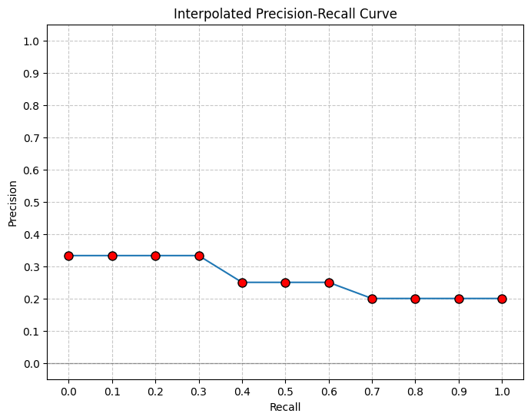
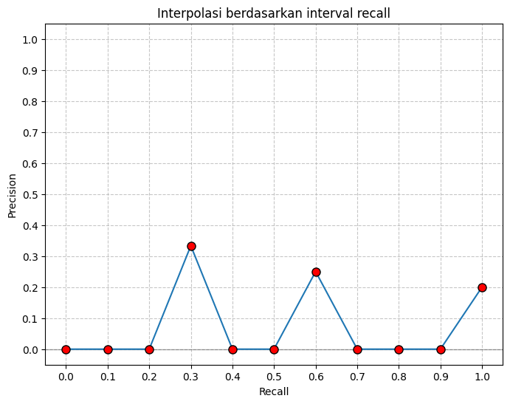

 |  |  |  |  |  |  | Algoritma 2

 | Relevant | 10
 | Retrieved | 15
Recall= Relevant Retrieved / Total Relevant ​

Precision= Relevant Retrieved / Retrieved​
 |  |  |  |  |  |  |  |  |  |  |  |  |  |  |  | Recall | Precision | Max
 |  |  |  |  |  |  |  |  |  |  |  |  |  |  |  | 1.0 | 0 | 0
 |  |  |  |  |  |  |  |  |  |  |  |  |  |  |  | 0.9 | 0 | 0
 |  |  |  |  |  |  |  |  |  |  |  |  |  |  |  | 0.8 | 0 | 0
Query 1
 |  |  |  |  |  |  |  |  |  |  |  |  |  |  |  | 0.7 | 0 | 0
 | 1 | 2 | 3 | 4 | 5 | 6 | 7 | 8 | 9 | 10 | 11 | 12 | 13 | 14 | 15 | 0.6 | 0 | 0
 | d84 | d25 | d6 | d56 | d8 | d9 | d511 | d129 | d187 | d123 | d38 | d48 | d250 | d113 | d300 | 0.5 | 0 | 0
recall | 0 | 0.1 | 0.1 | 0.2 | 0.2 | 0.3 | 0.3 | 0.3 | 0.3 | 0.4 | 0.4 | 0.4 | 0.4 | 0.4 | 0.4 | 0.4 | 0.4 | 0.4
precis | 0 | 0.5 | 0.33333333333 | 0.5 | 0.4 | 0.5 | 0.42857142857 | 0.375 | 0.33333333333 | 0.4 | 0.36363636364 | 0.33333333333 | 0.30769230769 | 0.28571428571 | 0.26666666667 | 0.3 | 0.5 | 0.5
 |  |  |  |  |  |  |  |  |  |  |  |  |  |  |  | 0.2 | 0.5 | 0.5
 |  |  |  |  |  |  |  |  |  |  |  |  | AvgPrec | 48% |  | 0.1 | 0.5 | 0.5
Grafik Interpolasi
 |  |  |  |  |  |  |  |  |  |  |  |  |  |  |  | 0.0 | 0 | 0.5

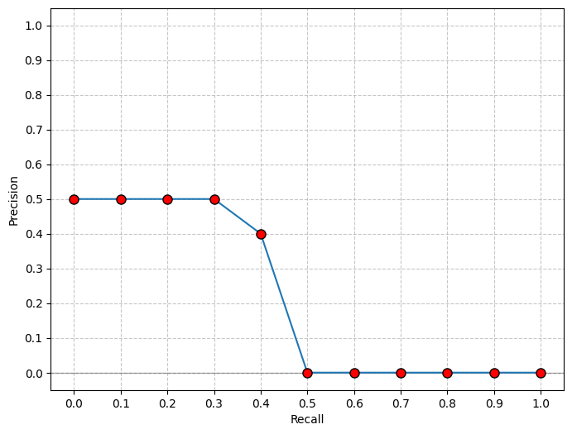

 | Relevant | 3
 | Retrieved | 15
Recall= Relevant Retrieved / Total Relevant ​

Precision= Relevant Retrieved / Retrieved​
 |  |  |  |  |  |  |  |  |  |  |  |  |  |  |  | Recall | Precision | Max | Recall | max
 |  |  |  |  |  |  |  |  |  |  |  |  |  |  |  | 1.0 | 0.2 | 0.2 | 1.0 | 0.2
 |  |  |  |  |  |  |  |  |  |  |  |  |  |  |  | 0.9 | 0 | 0.2 | 0.9 | 0.2
 |  |  |  |  |  |  |  |  |  |  |  |  |  |  |  | 0.8 | 0 | 0 | 0.8 | 0.2
Query 2
 |  |  |  |  |  |  |  |  |  |  |  |  |  |  |  | 0.7 | 0 | 0 | 0.7 | 0.2
 | 1 | 2 | 3 | 4 | 5 | 6 | 7 | 8 | 9 | 10 | 11 | 12 | 13 | 14 | 15 | 0.6 | 0 | 0.25 | 0.6 | 0.25
 | d123 | d84 | d56 | d6 | d8 | d9 | d511 | d129 | d187 | d25 | d38 | d48 | d250 | d113 | d3 | 0.5 | 0 | 0 | 0.5 | 0.25
recall | 0 | 0 | 0.33333333333 | 0.33333333333 | 0.33333333333 | 0.33333333333 | 0.33333333333 | 0.66666666667 | 0.66666666667 | 0.66666666667 | 0.66666666667 | 0.66666666667 | 0.66666666667 | 0.66666666667 | 1 | 0.4 | 0 | 0 | 0.4 | 0.25
precis | 0 | 0 | 0.33333333333 | 0.25 | 0.2 | 0.16666666667 | 0.14285714286 | 0.25 | 0.22222222222 | 0.2 | 0.18181818182 | 0.16666666667 | 0.15384615385 | 0.14285714286 | 0.2 | 0.3 | 0 | 0.33333333333 | 0.3 | 0.333
 |  |  |  |  |  |  |  |  |  |  |  |  |  |  |  | 0.2 | 0 | 0 | 0.2 | 0.333
 |  |  |  |  |  |  |  |  |  |  |  |  | AvgPrec | 0.26111111111 |  | 0.1 | 0 | 0 | 0.1 | 0.333
Grafik Interpolasi
 |  |  |  |  |  |  |  |  |  |  |  |  |  |  |  | 0.0 | 0 | 0 | 0.0 | 0.333

